阳台柜
佛 山 卫 仕 洁 科 技 有 限 公 司
高端不锈钢整柜烤漆 Wei Shi Jie Technollgy Co.,Ltd,Foshan
订 货 单
 |  |  | 单 号：SO-
客 户：台湾-赖先生 |  |  | 销售姓名：冼金连
订货日期：2026/9/9 |  |  | 交货日期：2026/10/
图片 | 型号 | 长*宽*高/mm | 颜色 | 产品配置 | 备注 | 数量 | 单价 | 金额
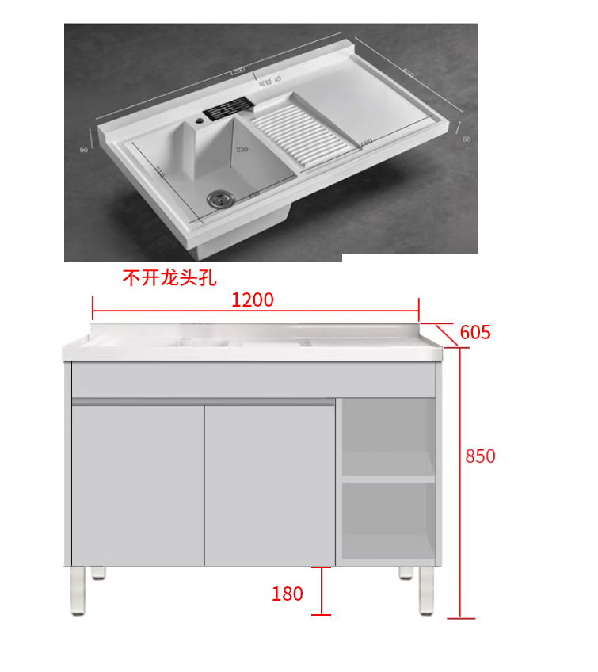 | 定制落地柜 | 1200*605*850 下扣款式 | 布鲁灰砂纹 | 左边对开门，侧包门，右边开放格，开放格平齐门板，WQ-2073柜脚180高,底板内缩190，没有背板，后拉杆下移150/配珍珠白石英石一体左盆，不开龙头孔 |  | 54 | 1350 | 72900
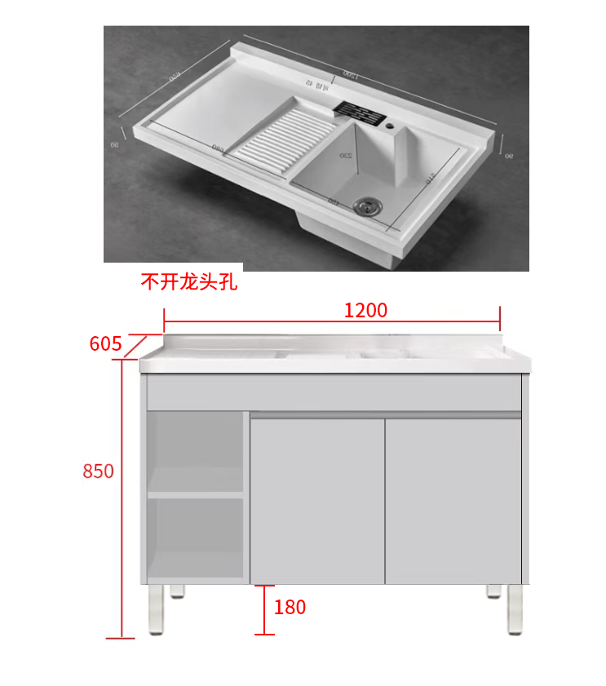 | 定制落地柜 | 1200*605*850 下扣款式 | 布鲁灰砂纹 | 左边开放格，开放格平齐门板，右边对开门，侧包门，WQ-2073柜脚180高,底板内缩190，没有背板，后拉杆下移150/配珍珠白石英石一体右盆，不开龙头孔 |  | 55 | 1350 | 74250
备注： | 以上报价不含税金，不含水龙头，不含物流运费，不含打木架，含下水配件 |  |  |  |  | 109 | 合计金额 | 147150

浴室柜
佛 山 卫 仕 洁 科 技 有 限 公 司
高端不锈钢整柜烤漆 Wei Shi Jie Technollgy Co.,Ltd,Foshan
订 货 单
 |  |  | 单 号：SO-
客 户：台湾-赖先生 |  |  | 销售姓名：冼金连
订货日期：2026/9/8 |  |  | 交货日期：2026/10/
序号 | 图片 | 型号 | 长*宽*高/mm | 颜色 | 产品配置 | 数量 | 单价 | 金额 | 备注
1 | 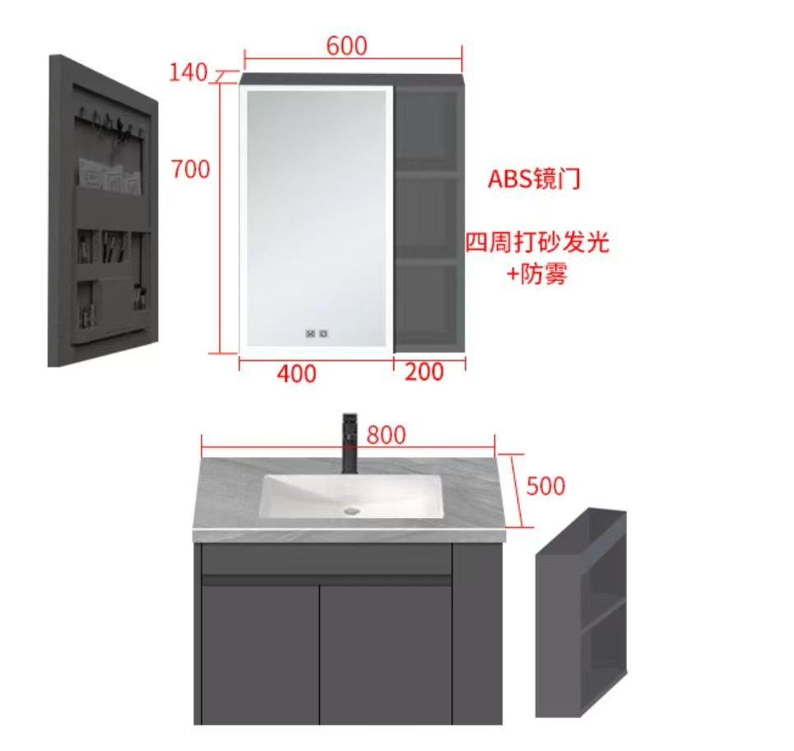 | 订WSJ-58 | 795*495*450 | 深灰 | 主柜对开门+右侧边柜 | 149 | 580 | 86420
 |  |  | 800*500*50 | 意大利浅灰 | 岩板无缝盆下挂50，居中 | 149
 |  |  | 600*140*700 | 深灰 | 侧开门镜柜/ABS镜门/带灯防雾款110V | 149 | 360 | 53640
2 | 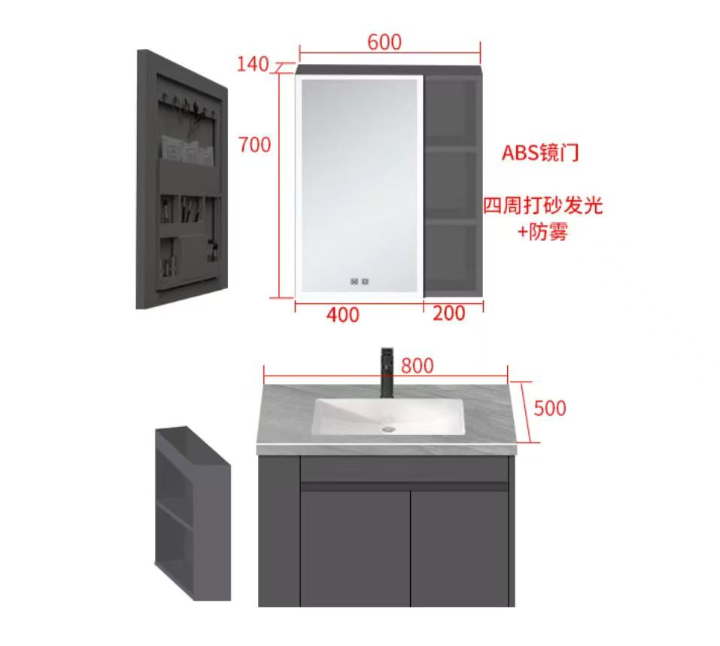 | 订WSJ-58 | 795*495*450 | 深灰 | 主柜对开门+左侧边柜 | 148 | 400 | 59200
 |  |  | 800*500*50 | 意大利浅灰 | 岩板无缝盆下挂50，居中 | 146 | 180 | 26280
 |  |  | 600*140*700 | 深灰 | 侧开门镜柜/ABS镜门/带灯防雾款110V | 148 | 360 | 53280
3 | 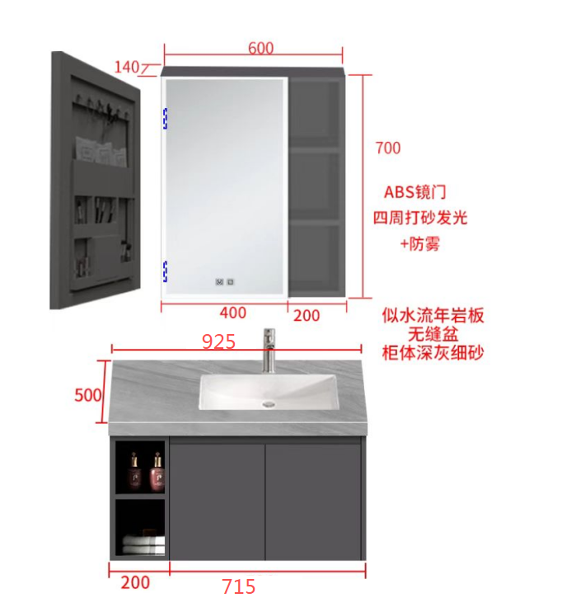 | 订WSJ-82 | 915*495*450 | 深灰 | 主柜左边开放格，开放格平齐门板，右边对开门 | 7 | 680 | 4760
 |  |  | 925*500*50 | 意大利浅灰 | 岩板无缝盆下挂50，居右 | 7
 |  |  | 600*140*700 | 深灰 | 侧开门镜柜/ABS镜门/带灯防雾款110V | 7 | 360 | 2520
4 | 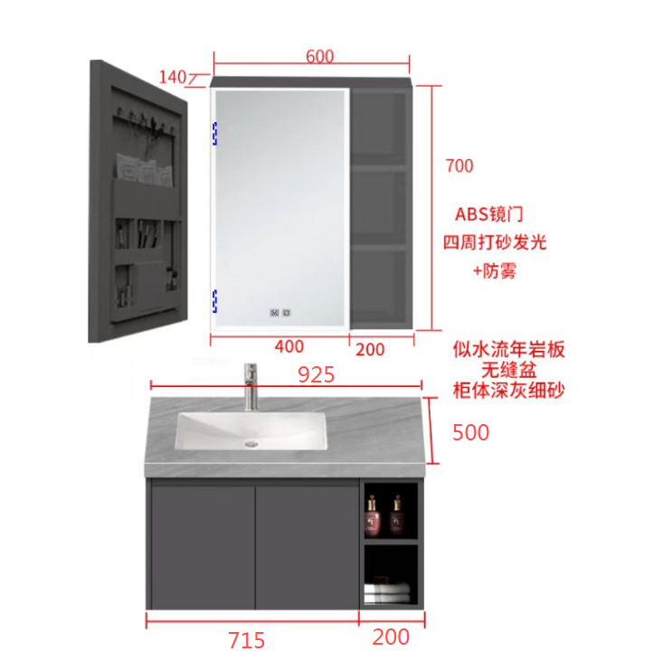 | 订WSJ-82 | 915*495*450 | 深灰 | 主柜左边对开门，右边开放格，开放格平齐门板 | 6 | 680 | 4080
 |  |  | 925*500*50 | 意大利浅灰 | 岩板无缝盆下挂50，居左 | 6
 |  |  | 600*140*700 | 深灰 | 侧开门镜柜/ABS镜门/带灯防雾款110V | 6 | 360 | 2160
5 |  | 订WSJ-82 | 925*495*450 | 深灰 | 主柜左边对开门，右边开放格，开放格平齐门板 | 6 | 680 | 4080
 |  |  | 935*500*50 | 意大利浅灰 | 岩板无缝盆下挂50，居左 | 6
 |  |  | 600*140*700 | 深灰 | 侧开门镜柜/ABS镜门/带灯防雾款110V | 6 | 360 | 2160
6 |  | 订WSJ-82 | 920*495*450 | 深灰 | 主柜左边对开门，右边开放格，开放格平齐门板 | 5 | 480 | 2400
 |  |  | 930*500*50 | 意大利浅灰 | 岩板无缝盆下挂50，居左 | 4 | 200 | 800
 |  |  | 600*140*700 | 深灰 | 侧开门镜柜/ABS镜门/带灯防雾款110V | 5 | 360 | 1800

7 |  | 订WSJ-82 | 915*495*450 | 深灰 | 主柜左边对开门，右边开放格，开放格平齐门板 | 4 | 680 | 2720
 |  |  | 920*500*50 | 意大利浅灰 | 岩板无缝盆下挂50，居左 | 4
 |  |  | 600*140*700 | 深灰 | 侧开门镜柜/ABS镜门/带灯防雾款110V | 4 | 360 | 1440

8 |  | 订WSJ-82 | 910*495*450 | 深灰 | 主柜左边开放格，开放格平齐门板，右边对开门 | 4 | 680 | 2720
 |  |  | 920*500*50 | 意大利浅灰 | 岩板无缝盆下挂50，居右 | 4
 |  |  | 600*140*700 | 深灰 | 侧开门镜柜/ABS镜门/带灯防雾款110V | 4 | 360 | 1440
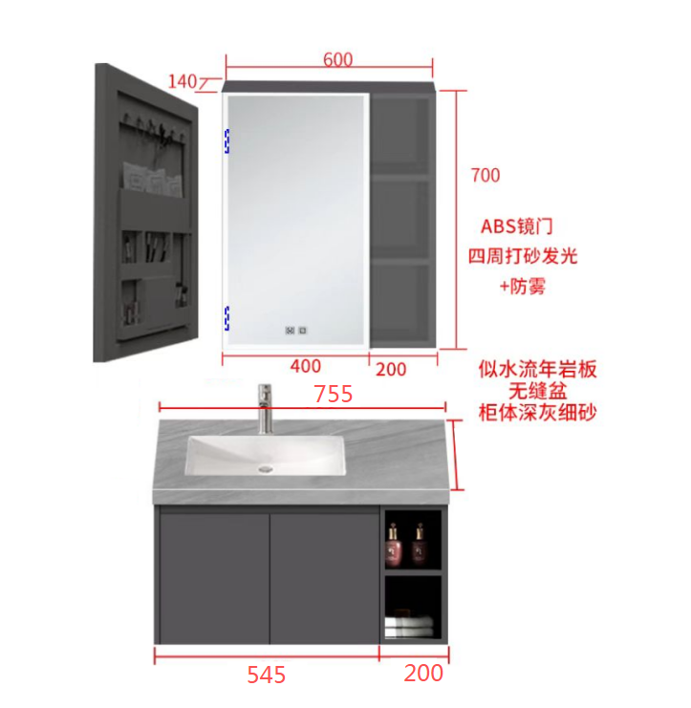
9 |  | 订WSJ-82 | 745*495*450 | 深灰 | 主柜左边对开门，右边开放格，开放格平齐门板 | 3 | 580 | 1740
 |  |  | 755*500*50 | 意大利浅灰 | 岩板无缝盆下挂50，居左 | 3

 |  |  | 600*140*700 | 深灰 | 侧开门镜柜/ABS镜门/带灯防雾款110V | 3 | 360 | 1080
10 |  | 订WSJ-82 | 810*495*450 | 深灰 | 主柜左边对开门，右边开放格，开放格平齐门板 | 3 | 450 | 1350
 |  |  | 820*500*50 | 意大利浅灰 | 岩板无缝盆下挂50，居左 | 2 | 180 | 360

 |  |  | 600*140*700 | 深灰 | 侧开门镜柜/ABS镜门/带灯防雾款110V | 3 | 360 | 1080
11 |  | 订WSJ-82 | 925*495*450 | 深灰 | 主柜左边开放格，开放格平齐门板，右边对开门 | 3 | 680 | 2040
 |  |  | 935*500*50 | 意大利浅灰 | 岩板无缝盆下挂50，居右 | 3
 |  |  | 600*140*700 | 深灰 | 侧开门镜柜/ABS镜门/带灯防雾款110V | 3 | 360 | 1080
12 |  | 订WSJ-82 | 920*495*450 | 深灰 | 主柜左边开放格，开放格平齐门板，右边对开门 | 3 | 480 | 1440
 |  |  | 930*500*50 | 意大利浅灰 | 岩板无缝盆下挂50，居右 | 5 | 200 | 1000
 |  |  | 600*140*700 | 深灰 | 侧开门镜柜/ABS镜门/带灯防雾款110V | 3 | 360 | 1080
13 |  | 订WSJ-82 | 780*495*450 | 深灰 | 主柜左边开放格，开放格平齐门板，右边对开门 | 2 | 580 | 1160
 |  |  | 790*500*50 | 意大利浅灰 | 岩板无缝盆下挂50，居右
 |  |  | 600*140*700 | 深灰 | 侧开门镜柜/ABS镜门/带灯防雾款110V | 2 | 360 | 720
14 |  | 订WSJ-82 | 935*495*450 | 深灰 | 主柜左边开放格，开放格平齐门板，右边对开门 | 2 | 680 | 1360
 |  |  | 945*500*50 | 意大利浅灰 | 岩板无缝盆下挂50，居右 | 2
 |  |  | 600*140*700 | 深灰 | 侧开门镜柜/ABS镜门/带灯防雾款110V | 2 | 360 | 720
15 | 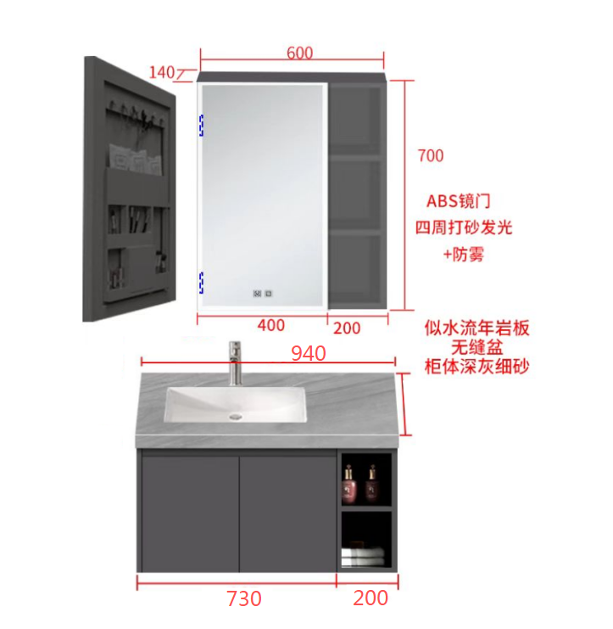 | 订WSJ-82 | 930*495*450 | 深灰 | 主柜左边对开门，右边开放格，开放格平齐门板 | 2 | 680 | 1360
 |  |  | 940*500*50 | 意大利浅灰 | 岩板无缝盆下挂50，居左 | 2
 |  |  | 600*140*700 | 深灰 | 侧开门镜柜/ABS镜门/带灯防雾款110V | 2 | 360 | 720

16 |  | 订WSJ-82 | 930*495*450 | 深灰 | 主柜左边开放格，开放格平齐门板，右边对开门 | 2 | 680 | 1360
 |  |  | 940*500*50 | 意大利浅灰 | 岩板无缝盆下挂50，居右 | 2
 |  |  | 600*140*700 | 深灰 | 侧开门镜柜/ABS镜门/带灯防雾款110V | 2 | 360 | 720
17 | 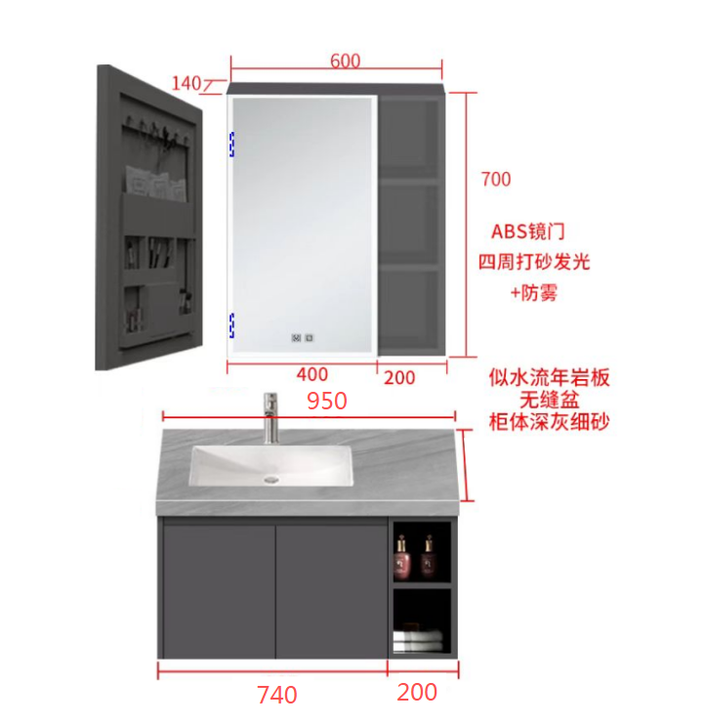 | 订WSJ-82 | 940*495*450 | 深灰 | 主柜左边对开门，右边开放格，开放格平齐门板 | 2 | 680 | 1360
 |  |  | 950*500*50 | 意大利浅灰 | 岩板无缝盆下挂50，居左 | 2
 |  |  | 600*140*700 | 深灰 | 侧开门镜柜/ABS镜门/带灯防雾款110V | 2 | 360 | 720
18 |  | 订WSJ-82 | 940*495*450 | 深灰 | 主柜左边开放格，开放格平齐门板，右边对开门 | 2 | 680 | 1360
 |  |  | 950*500*50 | 意大利浅灰 | 岩板无缝盆下挂50，居右 | 2
 |  |  | 600*140*700 | 深灰 | 侧开门镜柜/ABS镜门/带灯防雾款110V | 2 | 360 | 720
19 |  | 订WSJ-82 | 730*495*450 | 深灰 | 主柜左边对开门，右边开放格，开放格平齐门板 | 1 | 580 | 580
 |  |  | 740*500*50 | 意大利浅灰 | 岩板无缝盆下挂50，居左 | 1
 |  |  | 600*140*700 | 深灰 | 侧开门镜柜/ABS镜门/带灯防雾款110V | 1 | 360 | 360
20 |  | 订WSJ-82 | 730*495*450 | 深灰 | 主柜左边开放格，开放格平齐门板，右边对开门 | 1 | 580 | 580
 |  |  | 740*500*50 | 意大利浅灰 | 岩板无缝盆下挂50，居右 | 1
 |  |  | 600*140*700 | 深灰 | 侧开门镜柜/ABS镜门/带灯防雾款110V | 1 | 360 | 360
21 |  | 订WSJ-82 | 745*495*450 | 深灰 | 主柜左边开放格，开放格平齐门板，右边对开门 | 1 | 580 | 580
 |  |  | 755*500*50 | 意大利浅灰 | 岩板无缝盆下挂50，居右 | 1
 |  |  | 600*140*700 | 深灰 | 侧开门镜柜/ABS镜门/带灯防雾款110V | 1 | 360 | 360
22 |  | 订WSJ-82 | 755*495*450 | 深灰 | 主柜左边开放格，开放格平齐门板，右边对开门 | 1 | 580 | 580
 |  |  | 765*500*50 | 意大利浅灰 | 岩板无缝盆下挂50，居右 | 1
 |  |  | 600*140*700 | 深灰 | 侧开门镜柜/ABS镜门/带灯防雾款110V | 1 | 360 | 360
23 | 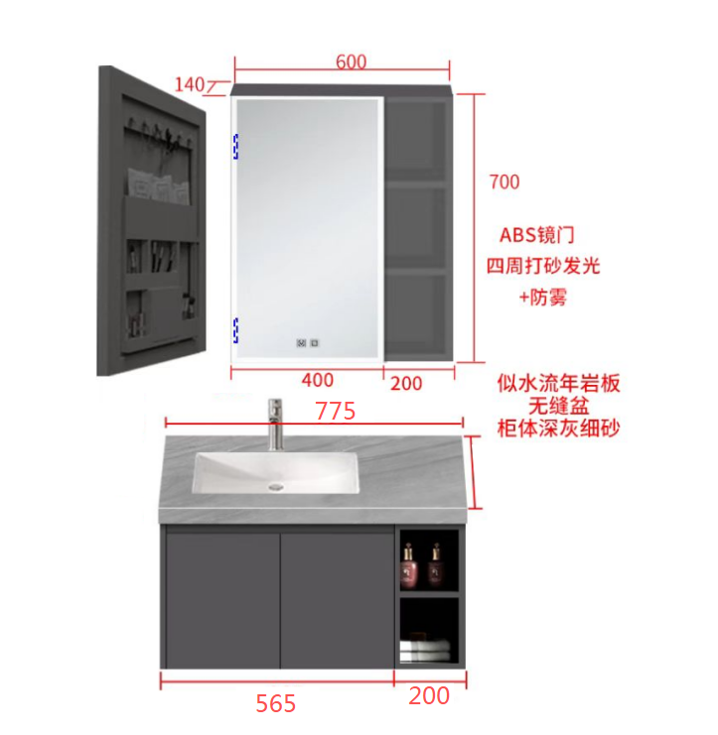 | 订WSJ-82 | 765*495*450 | 深灰 | 主柜左边对开门，右边开放格，开放格平齐门板 | 1 | 580 | 580
 |  |  | 775*500*50 | 意大利浅灰 | 岩板无缝盆下挂50，居左 | 1
 |  |  | 600*140*700 | 深灰 | 侧开门镜柜/ABS镜门/带灯防雾款110V | 1 | 360 | 360
24 |  | 订WSJ-82 | 765*495*450 | 深灰 | 主柜左边开放格，开放格平齐门板，右边对开门 | 1 | 580 | 580
 |  |  | 775*500*50 | 意大利浅灰 | 岩板无缝盆下挂50，居右 | 1
 |  |  | 600*140*700 | 深灰 | 侧开门镜柜/ABS镜门/带灯防雾款110V | 1 | 360 | 360
25 |  | 订WSJ-82 | 770*495*450 | 深灰 | 主柜左边开放格，开放格平齐门板，右边对开门 | 1 | 580 | 580
 |  |  | 780*500*50 | 意大利浅灰 | 岩板无缝盆下挂50，居右 | 1
 |  |  | 600*140*700 | 深灰 | 侧开门镜柜/ABS镜门/带灯防雾款110V | 1 | 360 | 360
26 |  | 订WSJ-82 | 785*495*450 | 深灰 | 主柜左边对开门，右边开放格，开放格平齐门板 | 1 | 580 | 580
 |  |  | 795*500*50 | 意大利浅灰 | 岩板无缝盆下挂50，居左 | 1
 |  |  | 600*140*700 | 深灰 | 侧开门镜柜/ABS镜门/带灯防雾款110V | 1 | 360 | 360
27 | 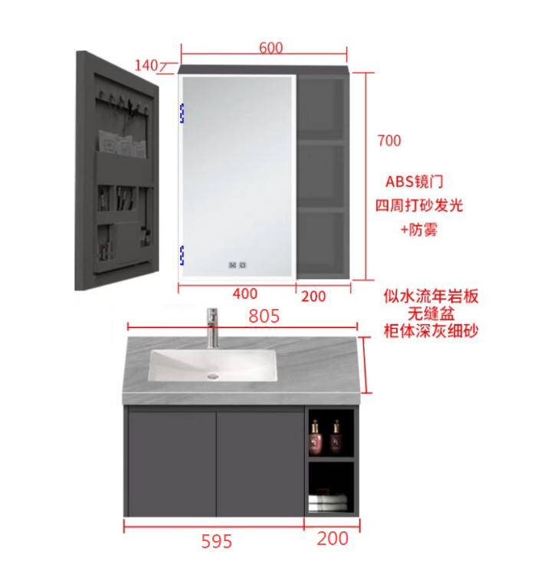 | 订WSJ-82 | 795*495*450 | 深灰 | 主柜左边对开门，右边开放格，开放格平齐门板 | 1 | 630 | 630
 |  |  | 805*500*50 | 意大利浅灰 | 岩板无缝盆下挂50，居左 | 1
 |  |  | 600*140*700 | 深灰 | 侧开门镜柜/ABS镜门/带灯防雾款110V | 1 | 360 | 360
28 |  | 订WSJ-82 | 790*495*450 | 深灰 | 主柜左边开放格，开放格平齐门板，右边对开门 | 1 | 580 | 580
 |  |  | 800*500*50 | 意大利浅灰 | 岩板无缝盆下挂50，居右 | 1
 |  |  | 600*140*700 | 深灰 | 侧开门镜柜/ABS镜门/带灯防雾款110V | 1 | 360 | 360
29 |  | 订WSJ-82 | 805*495*450 | 深灰 | 主柜左边对开门，右边开放格，开放格平齐门板 | 1 | 630 | 630
 |  |  | 815*500*50 | 意大利浅灰 | 岩板无缝盆下挂50，居左 | 1
 |  |  | 600*140*700 | 深灰 | 侧开门镜柜/ABS镜门/带灯防雾款110V | 1 | 360 | 360
30 |  | 订WSJ-82 | 805*495*450 | 深灰 | 主柜左边开放格，开放格平齐门板，右边对开门 | 1 | 630 | 630
 |  |  | 815*500*50 | 意大利浅灰 | 岩板无缝盆下挂50，居右 | 1
 |  |  | 600*140*700 | 深灰 | 侧开门镜柜/ABS镜门/带灯防雾款110V | 1 | 360 | 360
31 |  | 订WSJ-82 | 800*495*450 | 深灰 | 主柜左边对开门，右边开放格，开放格平齐门板 | 1 | 630 | 630
 |  |  | 810*500*50 | 意大利浅灰 | 岩板无缝盆下挂50，居左 | 1
 |  |  | 600*140*700 | 深灰 | 侧开门镜柜/ABS镜门/带灯防雾款110V | 1 | 360 | 360
32 |  | 订WSJ-82 | 800*495*450 | 深灰 | 主柜左边开放格，开放格平齐门板，右边对开门 | 1 | 630 | 630
 |  |  | 810*500*50 | 意大利浅灰 | 岩板无缝盆下挂50，居右 | 1
 |  |  | 600*140*700 | 深灰 | 侧开门镜柜/ABS镜门/带灯防雾款110V | 1 | 360 | 360
33 |  | 订WSJ-82 | 815*495*450 | 深灰 | 主柜左边对开门，右边开放格，开放格平齐门板 | 1 | 630 | 630
 |  |  | 825*500*50 | 意大利浅灰 | 岩板无缝盆下挂50，居左 | 1
 |  |  | 600*140*700 | 深灰 | 侧开门镜柜/ABS镜门/带灯防雾款110V | 1 | 360 | 360
34 |  | 订WSJ-82 | 810*495*450 | 深灰 | 主柜左边开放格，开放格平齐门板，右边对开门 | 1 | 450 | 450
 |  |  | 820*500*50 | 意大利浅灰 | 岩板无缝盆下挂50，居右 | 2 | 180 | 360
 |  |  | 600*140*700 | 深灰 | 侧开门镜柜/ABS镜门/带灯防雾款110V | 1 | 360 | 360
35 |  | 订WSJ-82 | 825*495*450 | 深灰 | 主柜左边开放格，开放格平齐门板，右边对开门 | 1 | 630 | 630
 |  |  | 835*500*50 | 意大利浅灰 | 岩板无缝盆下挂50，居右 | 1
 |  |  | 600*140*700 | 深灰 | 侧开门镜柜/ABS镜门/带灯防雾款110V | 1 | 360 | 360
36 |  | 订WSJ-82 | 895*495*450 | 深灰 | 主柜左边对开门，右边开放格，开放格平齐门板 | 1 | 680 | 680
 |  |  | 905*500*50 | 意大利浅灰 | 岩板无缝盆下挂50，居左 | 1
 |  |  | 600*140*700 | 深灰 | 侧开门镜柜/ABS镜门/带灯防雾款110V | 1 | 360 | 360
37 | 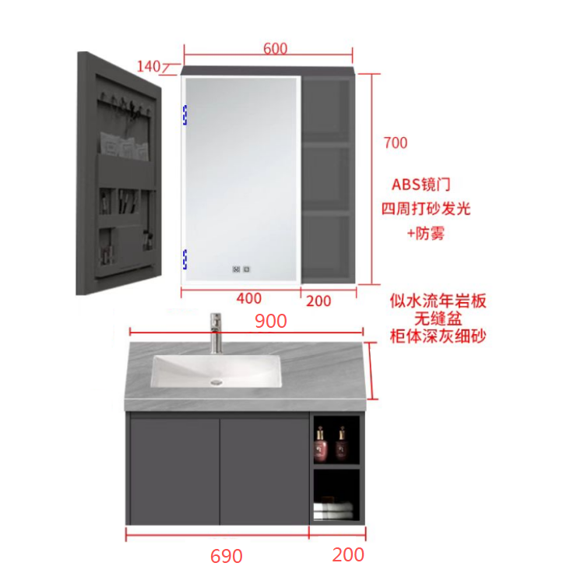 | 订WSJ-82 | 890*495*450 | 深灰 | 主柜左边对开门，右边开放格，开放格平齐门板 | 1 | 630 | 630
 |  |  | 900*500*50 | 意大利浅灰 | 岩板无缝盆下挂50，居左 | 1
 |  |  | 600*140*700 | 深灰 | 侧开门镜柜/ABS镜门/带灯防雾款110V | 1 | 360 | 360
38 |  | 订WSJ-82 | 905*495*450 | 深灰 | 主柜左边开放格，开放格平齐门板，右边对开门 | 1 | 680 | 680
 |  |  | 915*500*50 | 意大利浅灰 | 岩板无缝盆下挂50，居右 | 1
 |  |  | 600*140*700 | 深灰 | 侧开门镜柜/ABS镜门/带灯防雾款110V | 1 | 360 | 360
39 |  | 订WSJ-82 | 900*495*450 | 深灰 | 主柜左边开放格，开放格平齐门板，右边对开门 | 1 | 680 | 680
 |  |  | 910*500*50 | 意大利浅灰 | 岩板无缝盆下挂50，居右 | 1
 |  |  | 600*140*700 | 深灰 | 侧开门镜柜/ABS镜门/带灯防雾款110V | 1 | 360 | 360
40 |  | 订WSJ-82 | 935*495*450 | 深灰 | 主柜左边对开门，右边开放格，开放格平齐门板 | 1 | 680 | 680
 |  |  | 945*500*50 | 意大利浅灰 | 岩板无缝盆下挂50，居左 | 1
 |  |  | 600*140*700 | 深灰 | 侧开门镜柜/ABS镜门/带灯防雾款110V | 1 | 360 | 360
备注： | 以上报价不含税金，不含水龙头和下水配件，不含物流运费，不含打木架 |  |  |  |  |  | 合计金额 | 358140

